Жироуловитель СЖ
  |  |  |  |  |  |  |  | ТОВ "Імпекс-груп Україна" тел.: (044) 331-46-23 моб.: (067) 403-99-10 / (063) 855-48-03 e-mail: 3314623@gmail.com / impex3000@gmail.com Офіс: 02090, м. Київ, вул. Алматинська, 6 Склад: м. Київ, вул. Радистів, 76, тел.: (067) 354-72-82

ОПТИМАЛЬНО
ПІД МИЙКУ!
НОВИНКА!
"ОПТИМА-60"
Жироловки, жировловлювачі, сепаратори жиру
серії СЖ (форма прямокутна) ТУ У 29.2- 32306957- 002:2009
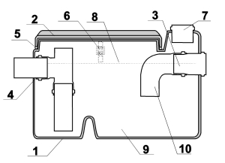
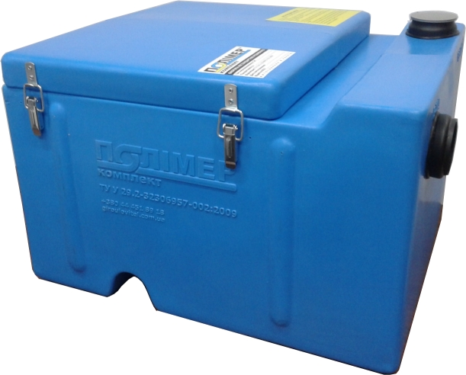
 |  |  |  |  | 1. Литий корпус
 |  |  |  | 1. Патрубок для ввода смеси Ø 50 (Ø110) | 2. Кришка
 |  |  |  | 2. Патрубок для вывода очищенной воды | 3. Вхідний патрубок
 |  |  |  | 3. Перегородка | 4. Виходний патрубок
 |  |  |  | 4. Вентиляционный канал Ø 50 | 5. Ущільнююча резинка
 |  |  |  | 5. Зона сбора шламов | 6. Металеві защіпки
 |  |  |  | 6. Зона сбора легких фракций (жиров) | 7. Патрубок для вентиляції
 |  |  |  |  | 8. Зона скидання жирів
 |  | Принципова схема жировловлювача серії СЖ "Оптима" |  |  | 9. Зона скидання шламів (осаду)
 |  |  |  |  | 10. Коліно на вхідному патрубку
Жировлювачі, сепаратори жиру |  |  |  |  |  |  |  |  |  |  |  |  | 2024-01-24
№ п/п | Артикул | Модель | Продуктивність М³/час, (л/с) | Робочий об'єм, л | Допустиме пікове скидання, л | Габарити, мм |  |  | Діаметр патрубків, мм | Висота входу, мм | Висота виходу, мм | Вага, кг | Опт з ПДВ від 5 шт. | Роздріб з ПДВ

 |  |  |  |  |  | довжина | ширина | висота

ЖИРОВЛОВЛЮВАЧ ПІД МИЙКУ
1 | 80215 | Зелений захистник | 0,5/ 0.145 | 35 | 15 | 435 | 330 | 370 | 50 | 265 | 220 | 3.5 | 1,690 | 1,743
2 | 03428 | СЖ 0,5-0,04 "Оптима" |  | 45 | 25 | 450 | 340 | 350 | 50 | 250 | 225 | 4.0 | 1,875 | 1,935
3 | 03154 | СЖ 0,5-0,04 Ф "Оптима" |  | 45 | 25 | 450 | 340 | 350 | 50 | 250 | 225 | 4.5 | 2,246 | 2,317
4 | 80213 | СЖ 0,5-0,06 "Оптима-60" |  | 60 | 35 | 540 | 420 | 320 | 50 | 240 | 215 | 5.1 | 2,266 | 2,337
5 | 80214 | СЖ 0,5-0,06 Ф "Оптима-60" |  | 60 | 35 | 540 | 420 | 320 | 50 | 240 | 215 | 5.5 | 2,440 | 2,517
7 | 03439 | СЖ 0,5-0,06 |  | 60 | 35 | 440 | 390 | 410 | 50 | 320 | 300 | 5.0 | 3,027 | 3,122
8 | 03180 | СЖ 0,5-0,06 Ф |  | 60 | 35 | 440 | 390 | 410 | 50 | 320 | 300 | 5.3 | 3,360 | 3,466
9 | 03326 | СЖ 0,5-0,06 "Арктика" |  | 60 | 35 | 440 | 390 | 410 | 50 | 320 | 300 | 5.3 | 3,027 | 3,122
10 | 03218 | СЖ 0,5-0,06 Ф "Арктика" |  | 60 | 35 | 440 | 390 | 410 | 50 | 320 | 300 | 5.8 | 3,360 | 3,466
11 | 03214 | СЖ 0,5-0,07 |  | 70 | 40 | 550 | 400 | 395 | 50 | 305 | 285 | 7.3 | 4,435 | 4,575
12 | 03242 | СЖ 0,5-0,09 |  | 90 | 50 | 550 | 500 | 395 | 50 | 305 | 285 | 10.5 | 5,518 | 5,692
13 | 03222 | СЖ 1-0,1 | 1,0 / 0.28 | 100 | 60 | 550 | 500 | 450 | 50 | 355 | 335 | 12.0 | 6,492 | 6,697
14 | 03219 | СЖ 1-0,15 |  | 150 | 80 | 720 | 520 | 450 | 50 | 355 | 335 | 18.5 | 8,063 | 8,317
15 | 03354 | СЖ 1,5-0,21 | 1,5 / 0.42 | 210 | 100 | 820 | 620 | 450 | 50 | 355 | 335 | 22.0 | 10,554 | 10,887
16 | 01956 | СЖ 1,5-0,26 |  | 260 | 140 | 820 | 620 | 550 | 50 | 455 | 435 | 24.5 | 11,471 | 11,834
17 | 03155 | Набір фільтр-пакетів ФП-1 (4шт) |  |  |  |  |  |  |  |  |  | 0.03 | 220 | 235
18 | 03278 | Пластикова лопатка |  |  |  |  |  |  |  |  |  |  | 62 | 64
19 |  | Установка додаткових защіпок для кришки (за 1шт) |  |  |  |  |  |  |  |  |  |  | 128 | 132
20 |  | Підставка під жировловлювач (ПСЖ-1) : Довжина: 500мм, Ширина: 440мм, Висота: 110мм (для жировловлювачів: СЖ 0,5-0,04 "Оптима", СЖ 0,5-0,06 "Оптима-60", СЖ 0,5-0,045, СЖ 0,5-0,06 "Арктика" |  |  |  |  |  |  |  |  |  |  | 570 | 588
ЖИРОВЛОВЛЮВАЧІ ЦЕХОВІ |  |  |  |  |  |  |  |  |  |  |  |  | 0 | 0
21 | 00952 | СЖ 2-0,32 | 2/ 0.5 | 320 | 180 | 820 | 620 | 620 | 110 | 550 | 500 | 30.0 | 17,670 | 18,228
22 | 01668 | СЖ 2-0,35 |  | 350 | 200 | 920 | 620 | 670 | 110 | 575 | 525 | 35.0 | 18,280 | 18,857
23 | 04244 | СЖ 3-0,47 | 3/ 0.8 | 450 | 240 | 920 | 720 | 720 | 110 | 625 | 575 | 40.0 | 20,340 | 20,983
24 | 03212 | СЖ 3-0,62 |  | 600 | 300 | 970 | 820 | 770 | 110 | 675 | 625 | 49.0 | 24,633 | 25,410

Моделі із літерою "Ф" оснащені кріпленнями для фільтр-пакетів. У комплекті таких моделей - 5шт фільтр-пакетів (1 встановлений + 4шт запасних) Один фільтр-пакет розрахований на використання терміном до 2 тижнів, залежно від кількості жирних стоків. Використання фільтр-пакетів у моделях з літерою "Ф" не виключає можливості застосування даного жироуловлювача у звичайному режимі, коли жир і осад просто вичерпується механічним способом.
Жировловлювачі випускаються відповідно до вимог ДБН В.2.2-25:2009 та ДБН В.2.5-64:2012. На жировловлювачі видається тих. паспорт з інструкцією та санітарно-гігієнічний висновок. Гарантія виробника - 2 роки
Ціни вказані з ПДВ зі складу у м.Київ. Можливе відправлення до всіх міст України. Для оптових та постійних покупців – знижки.

